Hoja1
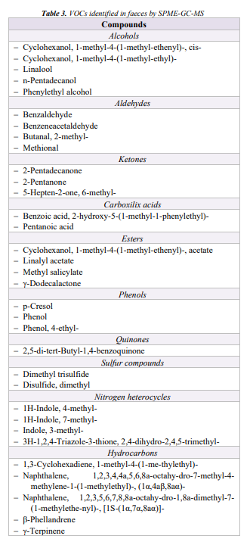

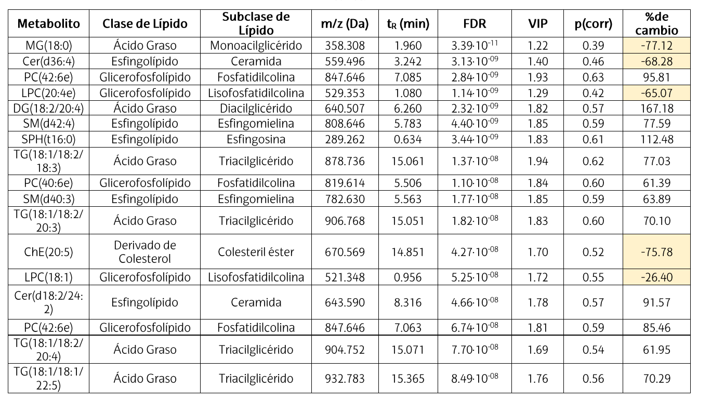
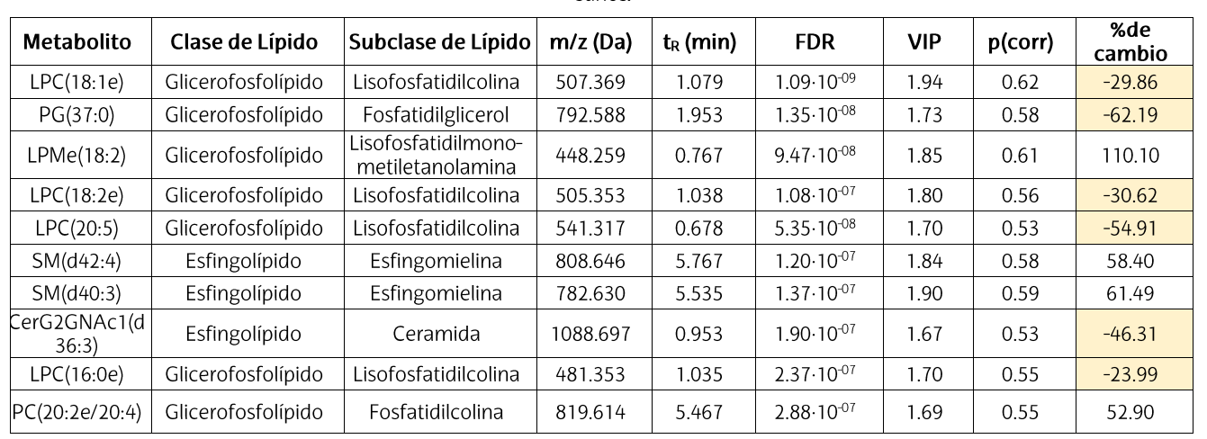
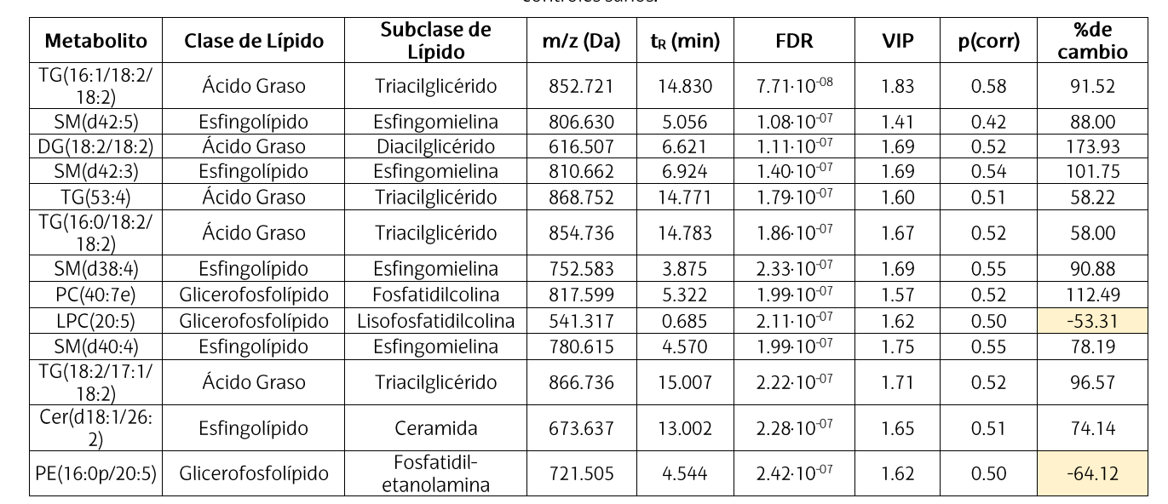

Biomarcador (otros métodos) | Qué sale en GC-VOCs | Comentario | Relevancia en enefermedades mentales/esquizofrenia | Biomarcador (GC) | Qué sale exacatmente | Comentario | Relevancia en enefermedades mentales/esquizofrenia | Biomarcador (GC, Nerea) | Qué sale exacatmente | Comentario | Relevancia en enefermedades mentales/esquizofrenia | Biomarcador (GC) | Qué sale exactamente | Comentario | Relevancia en enfermedades mentales/esquizofrenia | Referencia
Metionina (ciclo metionina) | Metanotiol (CH₃SH), DMS, DMDS, DMTS, metional (3-(metiltio)propanal) | Los disulfuros/trisulfuros (DMDS/DMTS) suelen detectarse mejor; CH₃SH a veces no aparece por reactividad/volatilidad. | 1. Media (indirecta): relacionada con metabolismo de un carbono/metilación; puede influir en neurotransmisión y estrés oxidativo, pero en GC-VOCs se observa solo de forma muy indirecta. | SCFAs (acetato, propionato, butirato, etc.) | Sí (parcial/alto): acetato, propionato, butirato; a veces isómeros C4–C6 | Muy típicos en heces. Son de los biomarcadores más probables en GC-VOCs. | 33. Alta: los SCFAs son de los biomarcadores fecales más relevantes para eje microbiota-intestino-cerebro (inflamación, barrera, señalización); útiles en esquizofrenia de forma exploratoria, no diagnóstica por sí solos. | Alcohols – Cyclohexanol, 1-methyl-4-(1-methylethenyl)-, cis- | VOC directo (alcohol terpénico) | Compuesto volátil tipo terpeno; puede venir de dieta/planta/exposición externa además de microbiota. | Baja (directa): más probable marcador dietario/exógeno que biomarcador específico de esquizofrenia. | SCFAs (acetato, propionato, butirato, etc.) | Sí (alto): ácido acético (C2), propiónico (C3), butírico (C4); también isobutírico, valérico, isovalérico (C4–C5) | Muy típicos en heces; se cuantifican bien por GC (a veces mejor con acidificación). | Base fuerte del eje microbiota–intestino–cerebro (barrera, inflamación, señalización). En esquizofrenia interés exploratorio (no diagnóstico solo). | Skonieczna-Żydecka 2018 (Nutrients; GC-FID SCFAs; PMC6316414)
Homocisteína (ciclo metionina) | H₂S, metanotiol, DMDS/DMTS (y otros azufrados) | Aún más indirecto; H₂S es difícil de capturar con HS-SPME y puede perderse. | 2. Alta (biológica) pero indirecta en GC-VOCs: la homocisteína se asocia a riesgo neuropsiquiátrico, inflamación y estrés oxidativo; en HS-SPME suele quedar mal representada. | SCFAs (acetato, propionato, butirato), indoles volátiles, fenoles | Sí: SCFAs + indoles volátiles + fenoles volátiles | Muy buen perfil para heces por GC-MS. Encaja muy bien con microbiota intestinal. | 34. Alta: panel SCFAs + indoles + fenoles es muy relevante para disbiosis y metabolismo del triptófano, con fuerte interés en esquizofrenia/psiquiatría (eje microbiota-intestino-cerebro). | Alcohols – Cyclohexanol, 1-methyl-4-(1-methylethyl)- | VOC directo (alcohol terpénico) | Similar al anterior; terpeno/alcohol cíclico, posible contribución dietaria o ambiental. | Baja (directa): poca especificidad clínica para eje microbiota-cerebro. | SCFAs + indoles volátiles + fenoles | Sí: SCFAs + indol, 3-metilindol (skatole) + fenol, p-cresol (4-metilfenol) | Muy buen “panel fecal” para GC-MS: integra fermentación (SCFAs) + metabolismo de triptófano (indoles) + fermentación proteica/aromáticos (fenoles). | Muy relevante para disbiosis y metabolismo del triptófano; alto interés en psiquiatría (eje microbiota–cerebro). Para esquizofrenia: prometedor como perfil, no biomarcador único. | De Angelis 2013 (PLOS ONE; HS-SPME-GC-MS fecal metabolome; PMC3793965)
Cisteína (trans-sulfuración) | H₂S, metanotiol, DMDS/DMTS, otros tioles/sulfuros ligeros | Muy sensible a oxidación y a temperatura/tiempo (artefactos si incubas fuerte). | 3. Media (indirecta): relevante por ser precursor del sistema redox (GSH); útil como señal de estrés oxidativo más que como biomarcador VOC directo de esquizofrenia. | Ácido valérico (SCFA) enriquecido en depresión. | Sí (posible): ácido valérico | Detectable si el método capta bien SCFAs C5. Biomarcador plausible, pero mejor usar panel y no uno solo. | 35. Media: el ácido valérico puede ser un marcador transdiagnóstico (más descrito en depresión/disbiosis); en esquizofrenia su interés es plausible pero no específico ni validado solo. | Alcohols – Linalool | VOC directo (alcohol monoterpénico) | Muy influido por dieta, plantas, aromas y exposición exógena; también puede aparecer por metabolismo microbiano secundario. | Baja: útil como señal de perfil volátil, pero poco específico para esquizofrenia. | Ácido valérico (SCFA C5) | Posible: ácido valérico (pentanoico) | Detectable si el método captura bien SCFAs C5; mejor usarlo en panel (no uno solo). | Marcador “transdiagnóstico” plausible (más descrito en depresión/disbiosis). En esquizofrenia: interés plausible pero no específico/validado por sí solo. | Skonieczna-Żydecka 2018 (Nutrients; PMC6316414)
Cistina (dímero oxidado de cisteína) | Lo mismo que cisteína si se reduce/degrada en matriz: H₂S, DMDS/DMTS… | No es que “genere VOCs” por sí sola: es más bien un estado redox de cisteína. | 4. Media (indirecta): marcador del estado redox cisteína/cistina; puede reflejar estrés oxidativo, pero no es específico de esquizofrenia. | SCFAs (acético, propiónico, butírico, isobutírico, valérico, isovalérico, caproico). | Sí (muy probable): todos o casi todos, según sensibilidad | Perfil clásico fecal. Isobutírico/isovalérico suelen ser útiles (fermentación proteica). | 36. Alta: perfil SCFA C2–C6 muy útil para caracterizar disbiosis/fermentación intestinal; relevante para esquizofrenia como biomarcador funcional de microbiota. | Alcohols – n-Pentadecanol | Semivolátil (alcohol de cadena larga) | Más relacionado con lípidos/dieta/degradación de materia orgánica; menos robusto en headspace que VOCs pequeños. | Baja: relevancia más metabólica general que neuropsiquiátrica. | Ácido isovalérico (SCFA ramificado) | Sí: ácido isovalérico (3-metilbutanoico) | SCFA ramificado: refleja fermentación proteica/AA ramificados; olor fuerte, bastante informativo. | Interés alto como indicador de fermentación proteica/disbiosis; potencial relación con fenotipos neuropsiquiátricos (no específico SCZ). | Vernocchi 2023 (Front Microbiol; GC-MS/SPME; PMC10773764) + Skonieczna-Żydecka 2018 (PMC6316414)
Ornitina (poliaminas) | Lo directo sería putrescina (1,4-diaminobutano), pero en HS-SPME suele salir mal; a veces aparecen aminas pequeñas (metilamina, dimetilamina, trimetilamina) | Ornitina/putrescina/cadaverina son poco volátiles → en VOCs verás, con suerte, aminas pequeñas (y no son específicas de ornitina). | 5. Media (indirecta): metabolismo de poliaminas y eje intestino-cerebro; posible relación con neuroinflamación/disbiosis, pero baja especificidad diagnóstica. | Aminoácidos, aminas, carbohidratos, indoles, ácidos tricarboxílicos, lípidos polares. | Parcial: indoles sí; aminas algunas; AA/carbohidratos/TCA/lípidos polares normalmente no | Mezcla de compuestos de distinta volatilidad. Para AA/carbohidratos/TCA hace falta derivatización; lípidos polares no son adecuados para GC-VOCs. | 37. Media–alta (si se analiza bien): mezcla muy informativa del metabolismo microbiano/huésped, pero con distinta volatilidad; alta riqueza biológica, menor especificidad clínica. | Alcohols – Phenylethyl alcohol | VOC directo (alcohol aromático) | Relacionado con metabolismo de aminoácidos aromáticos/microbiota; puede aumentar por fermentación. | Media-baja: podría aportar información de metabolismo microbiano, pero no es específico. | Indol | Posible/Sí: indol (según fibra/condiciones) | Metabolito volátil del triptófano (microbiota); suele detectarse en volatiloma fecal por HS-SPME-GC-MS. | Alta relevancia eje intestino-cerebro (AhR, señalización inmune). En esquizofrenia: candidato como parte de panel (vía triptófano/indoles). | De Angelis 2013 (PLOS ONE; PMC3793965)
Glutatión (GSH) (antioxidante) | No hay “VOC único” de GSH. Si el entorno está más oxidativo, pueden aumentar VOCs de peroxidación lipídica: aldehídos (p. ej., hexanal, nonanal), algunos alcanos (p. ej., pentano) y cambios en azufrados | Es el más indirecto: lo interpretas como estado redox global, no como metabolito medible por VOC. | 6. Alta (biológica) pero no medible directamente por VOC: el eje GSH/estrés oxidativo es muy relevante en esquizofrenia; en GC-VOCs solo se infiere por productos de oxidación. | SCFAs, alcoholes, compuestos aromáticos detectables por GC. | Sí: SCFAs + alcoholes + aromáticos volátiles | Muy compatible con GC-VOCs fecal. | 38. Media–alta: SCFAs + alcoholes + aromáticos generan una firma VOC fecal útil para discriminar estados de microbiota; interés claro en estudios de esquizofrenia. | Aldehydes – Benzaldehyde | VOC directo (aldehído aromático) | Puede originarse por metabolismo aromático o oxidación; también influye dieta. | Media (indirecta): puede reflejar oxidación/fermentación, pero es inespecífico. | Skatole (3-metilindol) | Posible/Sí: 3-metilindol (skatole) | Indol más “fecal” y asociado a fermentación proteica; detectable por GC-MS. | Relevante como marcador de metabolismo del triptófano y fermentación proteica; útil en panel para fenotipo/disbiosis (interés psiquiátrico indirecto). | De Angelis 2013 (PLOS ONE; PMC3793965)
Colesterol | Ninguno específico (a lo sumo cambios globales en VOCs) | Esteroles se ven con extracción + derivatización, no en headspace. | 7. Baja–media (muy indirecta): el colesterol importa en membranas/neuroesteroides, pero en heces por GC-VOCs no es un biomarcador útil directo de esquizofrenia. | SCFAs, alcoholes, aldehídos, fenoles, compuestos aromáticos volátiles. | Sí: todos esos grupos (si son suficientemente volátiles) | Perfil VOC fecal muy típico. Aldehídos/fenoles pueden verse bien según extracción y fibra SPME. | 39. Alta: añadir aldehídos/fenoles aporta información de estrés oxidativo + disbiosis; combinación muy relevante para hipótesis inflamación/oxidación en esquizofrenia. | Aldehydes – Benzeneacetaldehyde | VOC directo (aldehído aromático) | Relacionado con metabolismo de fenilalanina/compuestos aromáticos. | Media: interesante como parte de panel (metabolismo aromático), no por sí solo. | Fenol | Sí: fenol | Fenol volátil fecal asociado a fermentación de aromáticos; depende de dieta y microbiota. | Marcador de fermentación proteica/aromáticos; se discute en eje intestino-cerebro como tóxico urémico/neuromodulador indirecto (no específico SCZ). | De Angelis 2013 (PLOS ONE; PMC3793965)
Diacilglicerol (DAG) | aldehídos (hexanal, nonanal), cetonas (2-heptanona, 2-nonanona), ácidos grasos cortos si hay hidrólisis + fermentación | Proxy muy indirecto: refleja degradación/oxidación lipídica, no DAG como tal. | 8. Media (indirecta): DAG participa en señalización lipídica e inflamación; en VOCs se ve como proxy de peroxidación/lipólisis, no como marcador específico. | Ácidos grasos de cadena larga, ésteres metílicos, alcoholes y fenoles (aromáticos). | Parcial: alcoholes/fenoles sí; AG cadena larga no (salvo derivatización a FAMEs) | Los ácidos grasos de cadena larga no suelen salir en GC-VOCs sin preparación específica. | 40. Media (mixta): fenoles/alcoholes sí pueden ser relevantes (microbiota); AG largos/FAMEs aportan más contexto lipídico y menos especificidad para esquizofrenia. | Aldehydes – Butanal, 2-methyl- | VOC directo (aldehído ramificado) | Suele asociarse a catabolismo de aminoácidos (fermentación proteica) y/o oxidación. | Media: puede indicar disbiosis/fermentación proteica, relevante en eje intestino-cerebro. | p-Cresol (4-metilfenol) | Sí: p-cresol (4-metilfenol) | Fenol volátil muy relevante en heces; asociado a microbiota (Clostridia, etc.) y fermentación proteica. | Compuesto muy citado en eje intestino-cerebro (neurotoxicidad indirecta, barrera, inflamación). En esquizofrenia: interés alto como parte de panel (no validado solo). | De Angelis 2013 (PLOS ONE; PMC3793965)
Ácidos grasos libres (FFA) | Acético, propiónico, butírico, valérico (+ ramificados: isobutírico, isovalérico) | SCFA son típicos fecales y sí entran a HS. Los FFA largos no. | 9. Media: los FFA (especialmente patrón global y SCFAs) pueden relacionarse con inflamación y microbiota; los FFA largos son poco específicos para esquizofrenia. | SCFAs (pentanoico, hexanoico, valérico), compuestos fenólicos volátiles. | Sí (probable): C5–C6 + fenoles volátiles | Sí encaja, aunque C6 puede depender más del método que acético/propiónico/butírico. | 41. Media–alta: SCFAs C5–C6 + fenoles volátiles pueden reflejar fermentación proteica/disbiosis; potencialmente útiles en paneles de esquizofrenia. | Aldehydes – Methional | VOC directo (aldehído azufrado) | Producto del metabolismo de metionina; puede indicar putrefacción proteica/microbiota sulfurada. | Media-alta (indirecta): relevante por metabolismo de azufrados y posible relación con inflamación/disbiosis. | Aldehídos “lipídicos” (panel oxidativo) | Sí: pentanal (C5), nonanal (C9), tetradecanal (C14), octadecanal (C18), 5-methyl-hexanal | Productos típicos de oxidación/peroxidación lipídica; más “no polares”; dependen de sellado, septum y condiciones HS/SPME. | Interés como huella de estrés oxidativo/alteración lipídica (relevante en psiquiatría), pero poca especificidad diagnóstica para SCZ. | Vernocchi 2023 (PMC10773764) + El Manouni El Hassani 2020 (HS-GC-MS estandarización; PMC7547966)
Triacilglicerol / Triglicérido (TAG/TG) | aldehídos (hexanal, heptanal), cetonas (2-heptanona), alcanos (pentano) en oxidación; algunos ésteres | Indica lipólisis/peroxidación, no TAG medido. | 10. Baja (directa) / media (indirecta): TAG refleja metabolismo sistémico; en VOCs solo aporta señal de oxidación, con poca especificidad psiquiátrica. | SCFAs (acético, propiónico, butírico, isobutírico, valérico, isovalérico, caproico). | Sí (muy probable) | Mismo caso que arriba: excelente diana para GC-VOCs fecal. | 42. Alta: mismo criterio que el otro panel SCFA C2–C6; muy relevante para eje microbiota-intestino-cerebro y comparación entre grupos. | Ketones – 2-Pentadecanone | Semivolátil (cetona de cadena larga) | Más ligado a degradación lipídica/dieta; menos típico de VOC fecal “núcleo”. | Baja: escasa especificidad psiquiátrica. | Pentanal | Aldehído C5 (pentanal) | Aldehído pequeño; aparece en protocolos robustos de HS-GC-MS; útil como “marcador operativo” de carbonilos. | Proxy general de oxidación (no específico psiquiátrico). | El Manouni El Hassani 2020 (PMC7547966)
Fosfatidilcolina (PC) | Aldehídos y cetonas por peroxidación de PUFA; a veces trimetilamina (TMA) (muy indirecto) | PC es membrana → en VOC solo ves “daño lipídico” (oxidación). | 11. Media (indirecta): PC es relevante para membrana neuronal/mielina y metabolismo colinérgico, pero en GC-VOCs solo aparece como huella de oxidación lipídica. | SCFAs (butirato, propionato, valerato) ↓ en disbiosis | Sí (probable): butirato, propionato, valerato | Muy relevantes como biomarcadores funcionales de microbiota. Buen enfoque para comparar grupos. | 43. Alta: descenso de butirato/propionato/valerato en disbiosis encaja muy bien con modelos de alteración microbiota-intestino-cerebro; muy relevante como señal funcional, no específica. | Ketones – 2-Pentanone | VOC directo (cetona pequeña) | Frecuente en perfiles VOC; puede venir de metabolismo microbiano y oxidación lipídica. | Media (indirecta): útil en paneles de VOCs, pero no específico de esquizofrenia. | Nonanal | Aldehído C9 (nonanal) | Aldehído clásico de oxidación lipídica; suele ser robusto en HS. | Proxy general de oxidación/estrés oxidativo (no específico). | El Manouni El Hassani 2020 (PMC7547966)
Apolipoproteína | Ninguno específico | Proteína → no VOC; cualquier señal sería secundaria (inflamación/putrefacción). | 12. Baja por este método: las apolipoproteínas pueden tener interés sistémico/inflamatorio, pero no son evaluables por GC-VOCs en heces. | SCFAs, alcoholes, compuestos aromáticos; azúcares y AA derivatizados. | Parcial: SCFAs/alcoholes/aromáticos sí; azúcares y AA solo si derivatizas | En GC-VOCs estándar no verás bien azúcares/AA. Eso sería otra rama del método (derivatización). | 44. Alta (exploratoria): panel mixto (VOCs + compuestos derivatizados) puede captar mejor la complejidad metabólica en esquizofrenia; ideal para modelos multivariantes. | Ketones – 5-Hepten-2-one, 6-methyl- | VOC directo (cetona insaturada) | Suele relacionarse con oxidación lipídica y/o metabolismo microbiano. | Media: puede reflejar estrés oxidativo/metabolismo lipídico, relevante de forma indirecta. | Tetradecanal | Aldehído C14 (tetradecanal) | Aldehído de cadena larga (huella no polar). | Reportado en firmas fecales (TEA); en SCZ sería proxy oxidativo indirecto. | Vernocchi 2023 (PMC10773764)
Fosfatidiletanolamina (PE) | aldehídos/cetonas (oxidación de PUFA) | Igual que PC: proxy por oxidación. | 13. Media (indirecta): PE/plasmalógenos están ligados a membrana y estrés oxidativo; puede ser relevante en esquizofrenia, pero no como VOC directo. | Amplio rango de VOCs/semivolátiles derivatizados (azúcares, AA, ácidos, fenoles). | Parcial: VOCs sí; semivolátiles derivatizados solo con derivatización | Esto describe un enfoque más amplio que GC-VOCs puro. Útil si haces pipeline dual (VOCs + derivatizados). | 45. Alta (descubrimiento) pero requiere validación: enfoque amplio útil para encontrar firmas metabólicas, con riesgo de sobreajuste si no hay cohortes de validación. | Carboxylic acids – Benzoic acid, 2-hydroxy-5-(1-methyl-1-phenylethyl)- | Semivolátil (ácido aromático) | Compuesto más pesado/aromático; posible origen dietario/exógeno, menos típico como VOC fecal central. | Baja: interés limitado como biomarcador de esquizofrenia. | Octadecanal | Aldehído C18 (octadecanal) | Aldehído de cadena larga; huella lipídica/no polar. | Reportado como diferencial en volatiloma fecal (TEA); en SCZ: proxy oxidativo indirecto. | Vernocchi 2023 (PMC10773764)
Fosfatidilglicerol (PG) | aldehídos/cetonas (oxidación) | Proxy general de degradación lipídica. | 14. Baja–media (indirecta): posible relación con degradación lipídica general; poco específica para enfermedad mental. | VOCs discriminativos preclínicos (lista específica ND). | Sí (en principio), pero depende de la lista concreta | Sin lista específica no se puede confirmar cuáles. Si son VOCs reales, GC-VOCs es adecuado. | 46. Potencialmente alta, pero indeterminada sin lista: si los VOCs preclínicos están bien definidos/validados, puede ser muy relevante; ahora mismo la relevancia concreta no se puede fijar. | Carboxylic acids – Pentanoic acid | VOC directo (SCFA/ácido valérico) | SCFA fecal clásico, ligado a microbiota y fermentación intestinal. | Alta: muy relevante para eje microbiota-intestino-cerebro; útil en paneles de esquizofrenia/disbiosis. | Alcanos/Alquenos (huella hidrocarbonada) | Sí: nonadecano (C19), eicosano (C20), 1-octadeceno (C18), 1-heptadeceno (C17) | VOCs muy no polares; reflejan fracción hidrocarbonada/oxidativa; sensibles a contaminaciones y a sellado del vial. | Interés como “fingerprint” no polar; evidencia más fuerte en TEA que en SCZ; en SCZ sería señal indirecta poco específica. | Vernocchi 2023 (PMC10773764)
Fosfatidilserina (PS) | aldehídos/cetonas (oxidación) | Proxy general, no específico. | 15. Media (indirecta): PS se relaciona con membrana/apoptosis/señalización celular; en GC-VOCs solo se infiere por oxidación. |  |  |  |  | Esters – Cyclohexanol, 1-methyl-4-(1-methylethenyl)-, acetate | VOC directo (éster terpénico) | Compuesto tipo acetato terpénico; probable influencia dietaria/aromática. | Baja: más informativo como señal de exposición/dieta que como biomarcador neuropsiquiátrico. | Nonadecane | Nonadecano (alcano C19) | VOC no polar. | Parte de firmas fecales diferenciales (TEA); no específico psiquiátrico. | Vernocchi 2023 (PMC10773764)
Ácido fosfatídico (PA) | aldehídos/cetonas (oxidación) | Proxy general, no específico. | 16. Baja (indirecta): PA es intermediario de señalización lipídica; poca utilidad directa en heces por VOCs para esquizofrenia. |  |  |  |  | Esters – Linalyl acetate | VOC directo (éster monoterpénico) | Muy común en aromas/plantas; fuerte componente exógeno. | Baja: poca especificidad clínica. | Eicosane | Eicosano (alcano C20) | VOC no polar. | Parte de firmas fecales diferenciales (TEA); no específico psiquiátrico. | Vernocchi 2023 (PMC10773764)
Ácido araquidónico (AA, C20:4) | aldehídos de peroxidación (p. ej., hexanal, nonanal) y otros carbonilos | AA no volatiliza; en VOC ves productos de oxidación. | 17. Alta (biológica) pero indirecta: AA se asocia fuertemente a eicosanoides/neuroinflamación; en GC-VOCs solo se ven productos de oxidación, no AA intacto. |  |  |  |  | Esters – Methyl salicylate | VOC directo (éster aromático) | Puede ser dietario/exógeno; también relacionado con compuestos fenólicos. | Baja-media: más útil como confusor/control de exposición que biomarcador de esquizofrenia. | 1-Octadecene | 1-octadeceno (alqueno C18) | VOC no polar. | Parte de firmas fecales diferenciales (TEA); no específico psiquiátrico. | Vernocchi 2023 (PMC10773764)
DGLA (C20:3) | Carbonilos (aldehídos/cetonas) por oxidación | Igual: proxy de peroxidación lipídica. | 18. Media (indirecta): DGLA participa en balance inflamatorio; puede aportar contexto del estado inflamatorio, no específico de esquizofrenia. |  |  |  |  | Esters – γ-Dodecalactone | Semivolátil (lactona) | Compuesto aromático/láctona, posible origen dietario o fermentativo. | Baja: escasa evidencia específica en esquizofrenia. | 1-Heptadecene | 1-heptadeceno (alqueno C17) | VOC no polar. | Parte de firmas fecales diferenciales (TEA); no específico psiquiátrico. | Vernocchi 2023 (PMC10773764)
EPA (C20:5) | Carbonilos (aldehídos/cetonas) por oxidación | Igual: proxy de peroxidación lipídica. | 19. Media–alta (biológica) pero indirecta: EPA (omega-3) es relevante en inflamación/neuropsiquiatría; en VOCs solo se detecta su oxidación, no el compuesto intacto. |  |  |  |  | Phenols – p-Cresol | VOC directo (fenol volátil) | Metabolito microbiano de tirosina; muy asociado a fermentación proteica y disbiosis. | Alta: biomarcador fecal muy relevante para microbiota-disbiosis; de interés claro en eje intestino-cerebro (aunque no específico de esquizofrenia). | Cetonas (energía/β-oxidación) | Sí: acetona (C3), 2-hexanona (C6), MIBK (4-methyl-2-pentanone) | Cetonas frecuentes en volatiloma; acetona muy común; MIBK puede tener riesgo de contaminación → blancos estrictos. | Interés como huella metabólica/energética; en psiquiatría más útil como componente de panel que como marcador único. | Vernocchi 2023 (PMC10773764)
Plasmalógenos de colina | aldehídos/cetonas (oxidación), a veces alquenales (productos de plasmalógenos) | Son muy oxidables; VOC refleja estrés oxidativo, no plasmalógeno intacto. | 20. Media (indirecta): los plasmalógenos de colina son sensibles a oxidación; útil como señal de estrés oxidativo/membrana, no específico. |  |  |  |  | Phenols – Phenol | VOC directo (fenol volátil) | Producto de metabolismo microbiano/proteico; puede aumentar en disbiosis. | Media-alta: relevante como señal de putrefacción proteica y alteración de microbiota. | Acetona | Acetona (C3) | VOC común; ligado a estado metabólico/cuerpos cetónicos. | Marcador metabólico general (no específico SCZ). | Vernocchi 2023 (PMC10773764)
Plasmalógenos de etanolamina | aldehídos/cetonas (oxidación), posibles alquenales | Misma lógica: señal indirecta (oxidación). | 21. Media–alta (indirecta): plasmalógenos de etanolamina son muy sensibles al estrés oxidativo; potencial interés en esquizofrenia como señal redox indirecta. |  |  |  |  | Phenols – Phenol, 4-ethyl- | VOC directo (fenol volátil) | Fenol aromático microbiano; suele asociarse a fermentación proteica. | Media-alta: útil en paneles de disbiosis y metabolismo aromático. | 2-Hexanone | 2-hexanona (C6) | Cetona tipo “methyl-ketone”; posible origen microbiano/metabólico. | Proxy metabólico; no específico. | Vernocchi 2023 (PMC10773764)
Triacilglicérido | aldehídos (p. ej., hexanal, heptanal, nonanal), cetonas (2-heptanona/2-nonanona), algunos alcoholes (1-octen-3-ol), alcanos (pentano) | Refleja peroxidación/lipólisis, no “TG” como tal. | 22. Baja (directa) / media (indirecta): triacilglicéridos reflejan carga metabólica más que un biomarcador psiquiátrico específico; en VOCs solo huella oxidativa. |  |  |  |  | Quinones – 2,5-di-tert-Butyl-1,4-benzoquinone | VOC/semivolátil (quinona) | Puede ser producto de oxidación (a veces asociado a antioxidantes/exógenos tipo BHT); interpretar con cautela. | Baja-media (indirecta): puede reflejar oxidación/artefacto, pero no es biomarcador fecal robusto de esquizofrenia. | MIBK (4-methyl-2-pentanone) | Methyl isobutyl ketone (MIBK) | Puede aparecer en firmas; vigilar contaminación (plásticos/solventes) con blancos. | Utilidad exploratoria en panel (no validado para SCZ). | Vernocchi 2023 (PMC10773764)
Diacilglicérido | Igual que TG: carbonilos (aldehídos/cetonas) | Muy indirecto; DG es señalización, no VOC. | 23. Media (indirecta): diacilglicéridos pueden relacionarse con señalización/inflamación, pero en heces VOCs su valor es más metabólico general. |  |  |  |  | Sulfur compounds – Dimethyl trisulfide (DMTS) | VOC directo (azufrado) | Muy típico de metabolismo sulfurado/putrefacción; olor fuerte, alta volatilidad. | Media-alta: relevante para disbiosis y metabolismo de azufrados; interés indirecto en neuroinflamación/eje intestino-cerebro. | Ácido isovalérico (isovaleric acid) | SCFA ramificado C5 (3-methylbutanoic acid) | Marcador de fermentación proteica (BCAA: Leu/Ile/Val). En SCZ se ha reportado alteración y relación con inflamación/cognición. | Alta (replicado): ↑ en SCZ vs controles en un estudio; y BSCFAs (incl. isovalerato) ↑ en otro. También varía dentro de SCZ por fenotipo (agresión). | SCZ vs HC: Kowalski 2023 J Psychiatr Res doi:10.1016/j.jpsychires.2023.07.042 ; SCZ vs HC (BSCFAs ↑): Liang 2022 BMC Med doi:10.1186/s12916-022-02261-z ; SCZ-Ag vs SCZ no-Ag (↓): Deng 2022 BMC Psychiatry doi:10.1186/s12888-022-04255-w
Monoacilglicérido | Igual: carbonilos + posible aumento de ácidos grasos cortos si hay degradación | MG no volatiliza en headspace. | 24. Baja (directa): monoacilglicéridos no son buenos biomarcadores VOC en headspace; relevancia limitada para esquizofrenia con este método. |  |  |  |  | Sulfur compounds – Disulfide, dimethyl (DMDS) | VOC directo (azufrado) | Similar a DMTS; relacionado con metabolismo de aminoácidos azufrados. | Media-alta: útil como marcador de fermentación proteica/microbiota sulfurada. | Ácido isobutírico (isobutyric acid) | SCFA ramificado C4 (2-methylpropanoic acid) | Otro BSCFA de fermentación de BCAA; más “proteolítico” que “fibra-dependiente”. | Media-Alta: reportado como parte de BSCFAs ↑ en SCZ vs controles; y ↓ en subgrupo SCZ con agresión vs sin agresión. | Liang 2022 BMC Med doi:10.1186/s12916-022-02261-z ; Deng 2022 BMC Psychiatry doi:10.1186/s12888-022-04255-w
Fosfatidilcolina | Carbonilos de oxidación (aldehídos/cetonas) | No hay VOC “PC-específico”. | 25. Media (indirecta): igual que PC; posible interés en integridad de membrana/oxidación, pero no biomarcador VOC específico. |  |  |  |  | Nitrogen heterocyclics – 1H-Indole, 4-methyl- | VOC directo (indol metilado) | Derivado de metabolismo del triptófano por microbiota. | Media-alta: relevante por eje triptófano–microbiota–cerebro; biomarcador exploratorio. | Ácido acético (acetate) | SCFA lineal C2 | SCFA mayoritario; muy sensible a dieta, tránsito y microbiota. En SCZ se usa más como componente de panel que como marcador único. | Media: en SCZ con agresión está ↓ vs SCZ sin agresión; en otros diseños puede no diferir o depender de subfenotipos. | Deng 2022 BMC Psychiatry doi:10.1186/s12888-022-04255-w (↓ en SCZ-Ag)
Fosfatidiletanolamina | Carbonilos (oxidación) | “p/” (plasmalógeno) es muy oxidizable → puede aumentar huella de oxidación, pero indirecto. | 26. Media (indirecta): igual que PE; útil como contexto de estrés oxidativo/membrana, no como marcador directo en GC-VOCs. |  |  |  |  | Nitrogen heterocyclics – 1H-Indole, 7-methyl- | VOC directo (indol metilado) | También ligado a metabolismo de triptófano y microbiota intestinal. | Media-alta: mismo interés que otros indoles, aunque menos reportado que indol/skatol. | Ácido propiónico (propionate) | SCFA lineal C3 | Relacionado con rutas microbianas específicas; también dependiente de dieta/fibra. | Media: ↓ en SCZ con agresión vs sin agresión; utilidad en panel (más que individual). | Deng 2022 BMC Psychiatry doi:10.1186/s12888-022-04255-w
Fosfatidilglicerol | Carbonilos (oxidación) | Igual: no volatiliza. | 27. Baja–media (indirecta): fosfatidilglicerol aporta más información de degradación lipídica general que de esquizofrenia específicamente. |  |  |  |  | Nitrogen heterocyclics – Indole, 3-methyl- (skatole) | VOC directo (indol/skatol) | Metabolito microbiano clásico del triptófano; muy típico en heces. | Alta: uno de los compuestos más relevantes para disbiosis y eje intestino-cerebro; muy útil en paneles. | Ácido butírico (butyrate) | SCFA lineal C4 | SCFA clave (barrera intestinal, señalización). | Media: ↓ en SCZ con agresión vs sin agresión; en otros trabajos puede no cambiar en heces si el cambio está en producción/uso/absorción. | Deng 2022 BMC Psychiatry doi:10.1186/s12888-022-04255-w
Lisofosfatidilcolinas | A lo sumo carbonilos (oxidación) | LPC sigue siendo no volátil en HS. | 28. Media (biológica) pero indirecta: lisofosfatidilcolinas se asocian a inflamación/activación inmune; por GC-VOCs en heces la señal es muy indirecta. |  |  |  |  | Nitrogen heterocyclics – 3H-1,2,4-Triazole-3-thione, 2,4-dihydro-2,4,5-trimethyl- | VOC/semivolátil nitrogenado (triazol) | Compuesto menos típico; puede tener origen exógeno, farmacológico o específico de matriz/método. | Baja/indeterminada: relevancia en esquizofrenia no establecida; interpretar con mucha cautela. | Ácido valérico (valerate) | SCFA lineal C5 | Menos abundante; puede correlacionar con inflamación y perfil proteolítico según cohortes. | Media: en SCZ vs controles se reportan correlaciones (p.ej., con CRP) aunque no siempre diferencia neta; en SCZ-Ag vs no-Ag puede no diferir. | Kowalski 2023 J Psychiatr Res doi:10.1016/j.jpsychires.2023.07.042 (correlación con CRP reportada en abstract) ; Deng 2022 BMC Psychiatry doi:10.1186/s12888-022-04255-w (valerato similar entre subgrupos)
Esfingomielina | Ninguno específico; como mucho carbonilos si hay estrés oxidativo global | SM/Cer no dan VOCs “firmas” en HS-SPME. | 29. Media (biológica) pero baja por VOC: esfingomielina puede relacionarse con mielina/esfingolípidos, relevantes en SNC, pero no se mide bien por headspace. |  |  |  |  | Hydrocarbons – 1,3-Cyclohexadiene, 1-methyl-4-(1-methylethyl)- | VOC directo (hidrocarburo monoterpénico) | Compuesto terpénico/hidrocarburo; probable influencia dietaria/ambiental. | Baja: poco específico para enfermedad mental. | Ácido hexanoico (caproic acid) | SCFA/MCFA C6 (hexanoic acid) | Empieza a ser menos “SCFA clásico”; más variable y dependiente de dieta/lípidos/fermentación. | Baja-Media: en SCZ-Ag vs no-Ag se reporta como “similar” (no diferencia), útil si montas un panel amplio C2–C6. | Deng 2022 BMC Psychiatry doi:10.1186/s12888-022-04255-w (hexanoico similar entre subgrupos)
Ceramidas / glicoesfingolípidos | Ninguno específico; como mucho carbonilos por oxidación | Muy poco traducible a VOC. | 30. Media–alta (biológica) pero indirecta: ceramidas/glicosfingolípidos son importantes en inflamación/apoptosis y se han relacionado con alteraciones neuropsiquiátricas, pero no por VOC directo. |  |  |  |  | Hydrocarbons – Naphthalene derivative (octahydro..., methylene..., isómero 1) | VOC/semivolátil (hidrocarburo terpénico/policíclico) | Probable sesquiterpeno/hidrocarburo de origen dietario/vegetal; nomenclatura larga de biblioteca MS. | Baja: más útil para fingerprint químico global que para biomarcador clínico. | Ácido isohexanoico (isocaproic acid) | Ácido ramificado C6 (isohexanoic / isocaproic) | Relacionado con fermentación de aminoácidos (perfil proteolítico); menos usado pero informativo. | Media: ↓ en SCZ con agresión vs sin agresión (subfenotipo dentro de SCZ). | Deng 2022 BMC Psychiatry doi:10.1186/s12888-022-04255-w
Esfingosina | Ninguno específico | No volátil. | 31. Media (biológica) pero baja por VOC: esfingosina participa en señalización esfingolipídica; con GC-VOCs en heces su utilidad es muy limitada. |  |  |  |  | Hydrocarbons – Naphthalene derivative (octahydro..., dimethyl..., isómero 2) | VOC/semivolátil (hidrocarburo terpénico/policíclico) | Igual que el anterior: probablemente compuesto terpénico complejo. | Baja: escasa especificidad para esquizofrenia. | Indol (indole) | Indol fecal (metabolismo microbiano del triptófano); semi-volátil | De lo más interesante fuera de SCFAs: conecta con eje triptófano-KYN y señalización inmune/neuronal. | Media-Alta (evidencia directa en SCZ): ↑ indol en heces en un estudio grande SCZ vs controles; útil como “pilar” del panel junto a BSCFAs. | Liang 2022 BMC Med doi:10.1186/s12916-022-02261-z (indol ↑ en heces)
Éster de colesterol | Ninguno específico | Para verlo: extracción + derivatización (no HS). | 32. Baja (directa): ésteres de colesterol son poco útiles en headspace; relevancia más sistémica/metabólica que psiquiátrica en este contexto. |  |  |  |  | Hydrocarbons – β-Phellandrene | VOC directo (monoterpeno) | Muy influido por dieta/planta/exposición ambiental. | Baja: señal de perfil volátil/exposición, no biomarcador psiquiátrico robusto.
 |  |  |  |  |  |  |  | Hydrocarbons – γ-Terpinene | VOC directo (monoterpeno) | Monoterpeno frecuente en alimentos/especias; posible confusión con dieta. | Baja: poca utilidad específica para eje intestino-cerebro.

